様式第二 (記載例)
 | 様式第二

 |  |  |  |  |  |  |  |  |  |  | 特殊車両通行 |  |  |  |  |  |  | 認定 |  |  | 申請書 |  | （ 新規 ）

 |  |  |  |  |  |  |  |  |  |  |  |  |  |  |  |  |  |  |  |  |  |  |  |  | ○○ |  | 年 | ○○ |  | 月 | ○○ | 日
 |  | 通行開始日 |  |  |  |  |  | ○○ |  | 年 | ○○ | 月 | ○○ |  | 日
 |  |  |  |  |  |  |  |  |  |  |  |  |  |  |  |  |  | 住所 |  | 川崎市〇〇区○○○丁目○○番○○号
 |  | 通行終了日 |  |  |  |  |  | ○○ |  | 年 | ○○ | 月 | ○○ |  | 日
 |  |  |  |  |  |  |  |  |  |  |  |  |  |  |  |  |  | 会社名・氏名 |  |  |  | 株式会社 ○○○○

 |  | 車種区分 |  |  |  |  | 普通 |  |  |  |  |  |  |  |  |  |  | 代表者名 |  |  | ○○ ○○ |  |  |  |  |  | TEL |  | ○○○○

 |  |  |  |  |  |  |  |  |  |  |  |  |  |  |  |  |  | 担当者名 |  |  | ○○ ○○ |  |  |  |  |  | TEL |  | ○○○○
 |  | 車両番号 |  |  |  |  | 車名及び型式
 |  |  |  |  |  |  |  |  |  |  |  |  |  |  |  |  |  | 事業区分
 |  | 川崎123あ45 |  |  |  |  | いすゞ
 |  |  |  | 他 |  | 台 |  |  |  |  |  |  |  |  |  |  |  | 積載 貨物 |  |  | 幅 |  |  | 高さ |  |  |  |  | 長さ
 |  |  |  |  |  |  |  |  |  |  |  |  |  |  |  |  |  |  |  |  |  |  | ㎝ |  |  |  |  | ㎝ |  |  |  | ㎝
 |  |  |  | 他 |  | 台 |  |  |  |  |  |  |  |  |  |  |  |  |  |  | 品名

 |  | 軸種数

 |  | 車両諸元 | 総重量 |  |  |  |  |  |  | 最遠軸距 |  |  |  |  |  | 最小隣接軸距 |  |  |  |  |  | 隣接軸重 |  |  |  |  | 長さ
 |  |  | ○○ |  |  |  |  |  | kg |  |  |  |  |  | cm |  |  |  |  |  | cm |  |  |  |  | kg | ○○ |  |  |  |  | cm
 |  |  | 幅 |  |  |  |  |  |  | 高さ |  |  |  |  |  | 最小回転半径 |  |  |  |  |  | 最大軸重 |  |  |  |  | 最大輪荷重
 |  |  | ○○ |  |  |  |  |  | cm | ○○ |  |  |  |  | cm |  |  |  |  |  | cm |  |  |  |  | kg |  |  |  |  |  | kg

 |  | 通行区分 |  |  |  |  | 往復 ・ 片道 |  |  |  |  |  |  |  |  |  |  |  | 通行経路数 |  |  |  |  |  |  |  |  |  |  | 経路

 |  | 更 新 又 は 変 更 経 緯
 |  | 申請内容 |  |  | 年 月 日 |  |  |  |  |  | 許可番号 |  |  |  |  | 車両台数 |  |  |  |  |  | 総通行経路数 |  |  |  |  | 変更事由
 |  | 新規時 |  |  |  |  |  |  |  |  |  |  |  |  |  |  |  |  | ／
 |  | 前回 |  |  |  |  |  |  |  |  |  |  |  |  |  |  |  |  | ／

 |  | 特殊車両通行認定書
 |  |  |  |  |  |  |  |  |  |  |  |  |  |  |  |  |  |  |  |  |  | 川崎市指令 |  |  |  |  | 第 |  |  |  |  | 号
 |  | 上記の通り |  |  |  | 認定 |  | する。ただし、別紙の条件に従うこと。 |  |  |  |  |  |  |  |  |  |  |  |  |  |  |  |  |  |  | 年 |  |  | 月 |  | 日

この部分には
記入しないでください。
 |  | 認定書 |  |  | の有効期限 |  |  |  | 自: |  |  |  |  | 年 |  |  | 月 |  |  | 日 | 道路管理者
 |  |  |  |  |  |  |  |  | 至: |  |  |  |  | 年 |  |  | 月 |  |  | 日 |  | 川 崎 市 長 〇 〇 〇 〇 |  |  |  |  |  | 福 田 紀 彦

〔Ⅰ〕許可証又は認定書（以下「本証」という。）の取扱上の注意事項 １．本証の交付を受けた者は、通行中本証を当該車両に備え付けなければならない。 ２．本証は、本証に記載された車両以外の車両には使用することはできない。 ３．通行に際し、本証に記載されている通行条件、通行経路等は厳守しなければならない。 ４．通行条件等に関し、道路管理者等から措置命令を受けた場合には、それに従わなければならない。 ５．本証に記載されている車両諸元、通行経路等に変更があった場合には、再度道路管理者に申請を行い、認定 を得なければならない。
〔Ⅱ〕審査請求又は処分の取消しの訴え この特殊車両通行認定について不服があるときは、行政不服審査法の定めるところにより、本証を受け取った日 の翌日から起算して３か月以内に川崎市長に、審査請求することができる。（なお、本証を受け取つた日の翌日から 起算して３か月以内であつても、処分の日から１年を経過すると審査請求することができなくなる。）。 また、行政事件訴訟法の定めるところにより、本証を受け取つた日（当該処分につき、審査請求した場合におい ては、それぞれ、これに対する裁決の送達を受けた日）の翌日から起算して６か月以内に、川崎市を被告として （訴訟において川崎市を代表する者は川崎市長となる。）、処分の取消しの訴えを提起することができる（なお、 本証を受け取つた日又は裁決の送達を受けた日の翌日から起算して６か月以内であつても、処分の日又は裁決の日 から１年を経過すると処分の取消しの訴えを提起することができなくなる。）。

様式第三 (記載例)
様式第三

 | 通 行 経 路 表 （№ ）

 | 経路番号 | 通行区分 | 出発地住所 |  |  | 目的地住所
 |  | 往復 or 片道 | ○○県○○市○○町○○番 |  |  | 神奈川県川崎市○○区○○丁目○○番
 |  |  | ※↓認定が必要な区間を記載してください。
 | 申請箇所 |  | 川崎市○○区○○丁目○○番 から |  |  | 川崎市○○区○○丁目○○番 まで

 | 通行目的 |  | ○○○○工事に伴う資材搬入のため

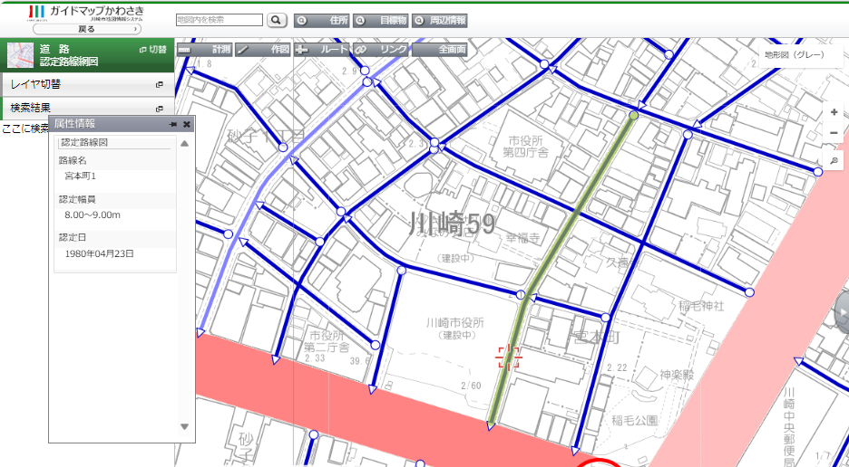
 |  |  |  | → |  | → |  | →
 | 路線名 | 川崎市道 ○○○○号線 |  |  | 川崎市道 ○○○○号線 |  | 目的地 |  | ※路線名は、川崎市ホームページ「ガイドマップかわさき」にある「認定路線網図」から確認できます。
 |  | ※↑認定が必要な路線名を記載してください。
 |  |  |  | → |  | → |  | →
 | 路線名

 |  |  |  | → |  | → |  | →
 | 路線名

 |  |  |  | → |  | → |  | →
 | 路線名

 |  |  |  | → |  | → |  | →
 | 路線名

 |  |  |  |  |  |  |  |  | ガイドマップかわさき | https://kawasaki.geocloud.jp/webgis/?mp=30&bt=0

 | 【注１】 | 出発地、目的地については、その地番を記載すること。
 | 【注２】 | 申請箇所については、その地番を記載すること。
 | 【注３】 | 路線名については、申請箇所の経由道路の路線名をすべて記載すること。
 | 【注４】 | 複数経路の場合は、経路ごとに記載すること。

